关系图
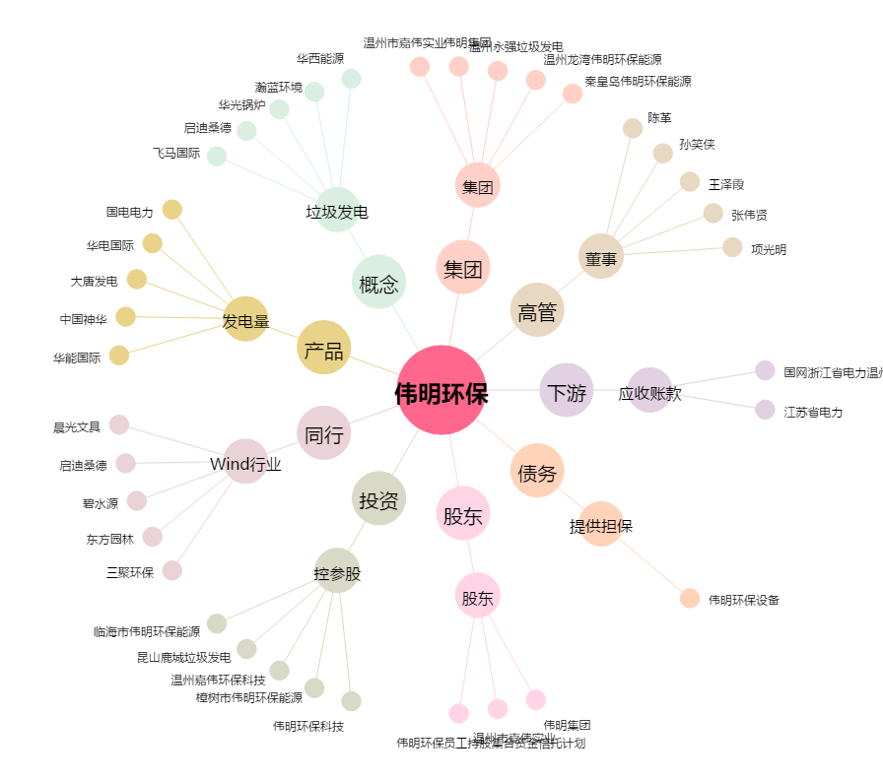
伟明环保[603568.SH] - 关系概览图

